详细需求
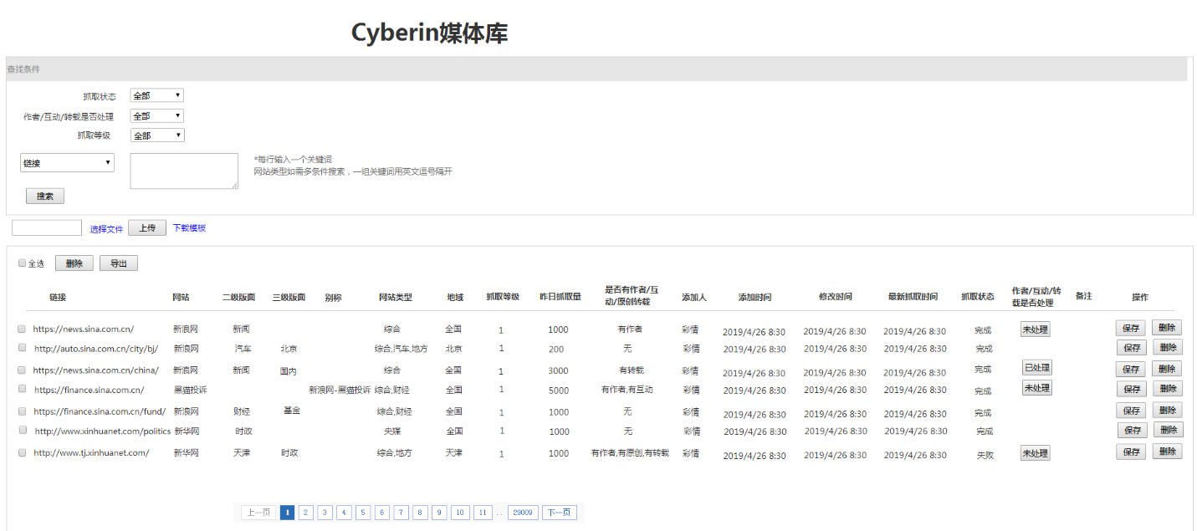

 |  | ② | ⑦
 |  |  | ⑧

A条件查找
1、抓取状态： | 抓取状态为三种，可按 “全部”、“完成”、“失败”分别进行筛选，默认显示“全部”
2、作者/互动/转载是否处理： | “作者/互动/转载是否处理”状态为四种，可按 “全部”、“未处理”、“已处理”、“无”分别进行筛选，默认显示“全部”，“无”对应为空的数据
3、抓取等级： | 抓取等级分三种，可按“全部”、“高”、“中”、“低”分别进行筛选，默认显示“全部”
4、多条件查找： | 分别按“链接”、“网站”、“二级版面”、“三级版面”、“别称”、“网站类型”、“地域”选项查找，一个选项可以对应多个条件查找。如果多条件查找，一行输入一个条件，网站类型一组可含多个关键词，词之间用英文逗号隔开
5、搜索： | 点击“搜索”按钮，分别按照①-④条件搜索，并在C处显示结果
B文件上传
批量上传/修改： | 批量添加/修改链接及对应的相关信息，也可以通过“下载模板”查看需要上传的文件格式。上传的文件为csv格式，上传和下载模板字段见附件。点击“选择文件”，选择需要上传的文件，点击“上传”，①若上传的文件均为新增，上传成功后提示“成功上传***条，新增***条”；②若上传的文件均为修改后数据，上传成功后提示“成功上传***条，修改***条”；③若上传的文件有新增也有修改，上传成功后提示“成功上传***条，新增***条，修改***条”
C详细数据展示
6、删除与导出： | 对勾选的数据删除或者是导出。当有勾选指定数据时，点击“删除”，删除勾选的数据，并提示“确认将**条数据删除？”点“是”则直接删除，点“取消”，则取消删除；点击“导出”，导出的内容是勾选的数据；当不勾选数据，点击“删除”默认不删除任何数据，并提示“请选择需要删除提示的数据”；点击“导出”，默认导出媒体库所有数据
7、链接： | 显示添加过的链接
8、网站： | 显示链接对应的网站名
9、二级版面： | 显示链接对应网站的二级版面名
10、三级版面： | 显示链接对应网站的三级版面名。最多显示三级版面，如果四级版面，默认都只显示到三级。网站、二级版面、三级版面需与cyberin平台每条数据的来源对齐，显示格式为“网站-二级版面-三级版面”，若没有三级版面，则显示为“网站-二级版面”
11、别称： | 网站的另一种名称，供社群、迅迅产品线使用，cyberin来源默认取网站、二级版面、三级版面组合
12、网站类型： | 对网站打标签，一个网站可以对应多个标签，标签之前用英文逗号隔开
13、地域： | 显示链接对应网站所属地域， 如果网站为行业网站或没有明确的地域显示，默认为“全国”
14、抓取等级： | 显示对应链接的抓取等级。抓取等级分为高、中、低三档。高：每10分钟抓取一次；中：每半小时抓取一次；低：每一小时抓取一次。前期所以链接都按高优先级抓取
15、昨日抓取量： | 显显示对应链接昨天的日抓取量，每天6点更新前一天的抓取量
16、是否有作者/互动/原创转载： | 整理链接时，整理人员会标注对应链接是否有作者，互动，原创信息，如果显示有作者或有互动或有原创，对应的“作者/互动/转载是否处理”默认显示为“未处理”；若“是否有作者/互动/原创转载”显示“无”，对应“作者/互动/转载是否处理”显示为空
17、添加人： | 显示添加该条信息的人员姓名
18、添加时间： | 显示对应链接添加的时间
19、修改时间： | 对应链接的数据有修改内容，显示修改后时间，如果没有做修改，默认为空
20、最新抓取时间： | 显示最近一次抓取完的时间
21、抓取状态： | 指最后一次数据抓取状态，状态分为两种：完成、失败。如果正常抓取完成显示“完成”；如果没有抓取完成，显示“失败”
22、作者/互动/转载是否处理： | 状态分为三种：未处理、已处理、无。“是否有作者/互动/原创转载”显示有作者或者是有互动或原创转载时，“作者/互动/原创转载是否处理”显示“未处理”；当技术人员对有作者/互动/原创转载做了处理后，点击“未处理”后可切换为“已处理”状态，“未处理”与“已处理”状态可互相切换； “是否有作者/互动/原创转载”显示无时，作者/互动/转载是否处理”显示为空。“未处理”和“已处理”状态的修改，不影响“是否有作者/互动/原创转载”内容显示
23、备注： | 对某条数据需要备注，可在此填写
24、操作： | 对应“保存”和“删除”功能。每个字段对应都是可编辑的状态，点击“保存”，对修改后的内容直接保存，点击“删除”将删除对应记录的数据
25、翻页： | 默认按添加时间排序，一页显示50条，可翻页到任何一页查看添加的列表信息

